Portada
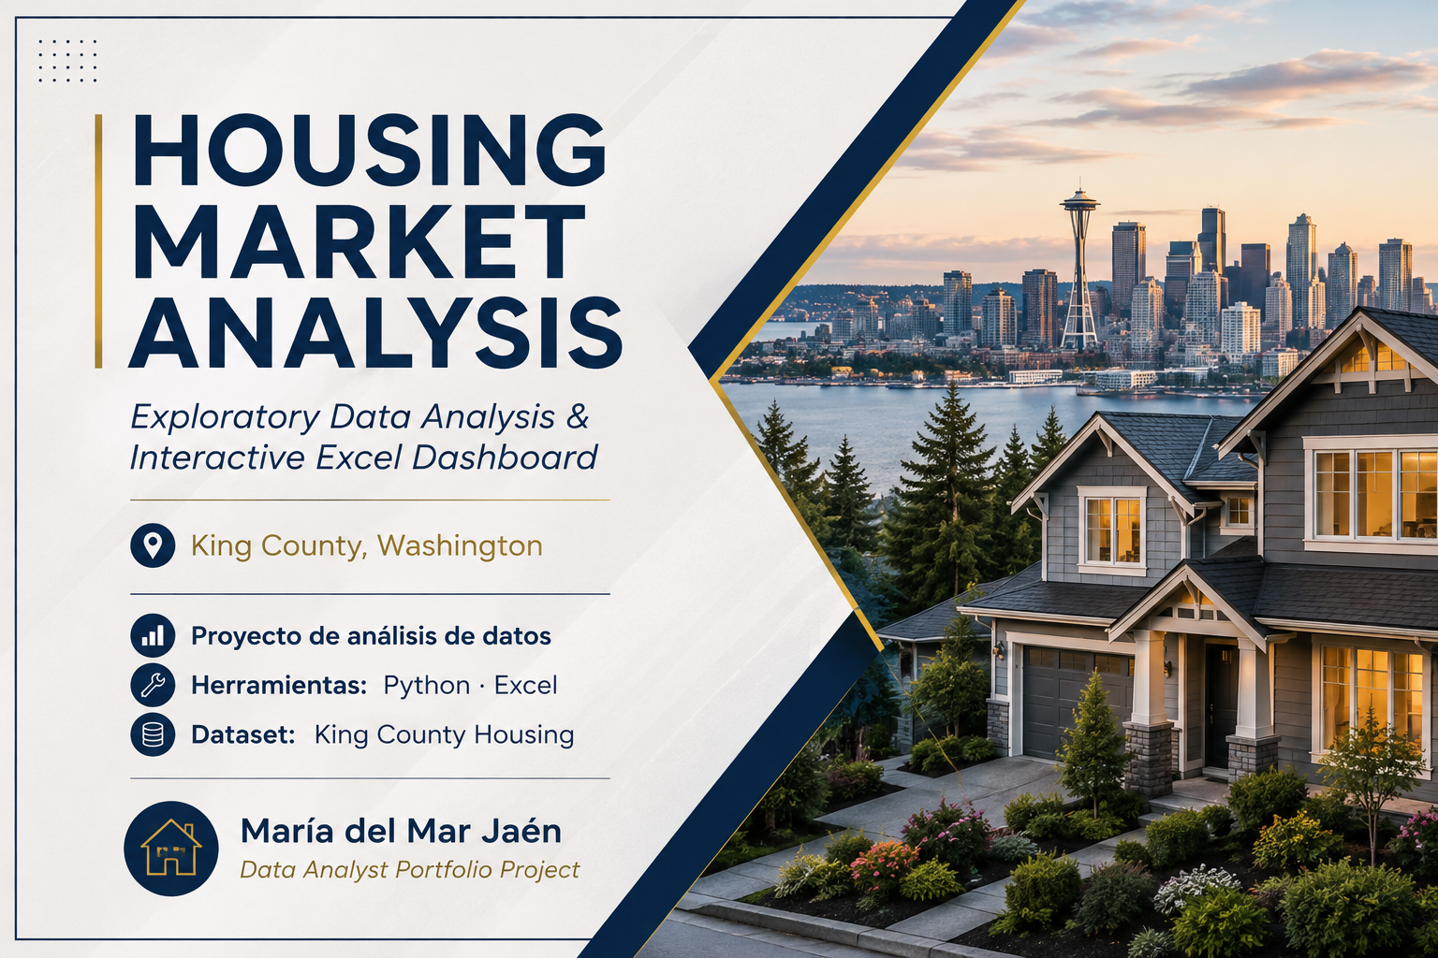

Executive Overview
Nº viviendas
Precio medio
Precio mediano
Precio mediano / sqft
4354
$547,179.57
$462,000.00
$246.78
Ciudad | precio medio | Nº viviendas
Medina | $2,046,559.09 | 11
Clyde Hill | $1,615,711.11 | 9
Yarrow Point | $1,194,837.50 | 4
Mercer Island | $1,185,814.68 | 81
Bellevue | $843,893.66 | 273
Total general | $974,250.95 | 378

Precio medio por ciudad
 | Total
Medina | 2046559.0909
Clyde Hill | 1615711.1111
Yarrow Point | 1194837.5
Mercer Island | 1185814.6831
Bellevue | 843893.66158
Beaux Arts Village | 745000
Fall City | 692681.81818
Sammamish | 685589.59686
Redmond | 662450.52142
Kirkland | 646091.4928
Newcastle | 640318.2
Woodinville | 616899.22727
Issaquah | 593431.36393
Seattle | 578333.25984
Preston | 562450
Snoqualmie | 540912.5
Normandy Park | 536604.41176
Carnation | 525835.38095
Snoqualmie Pass | 525000
Bothell | 481441.89394
Lake Forest Park | 474855.88235
Vashon | 472556.89655
Ravensdale | 467666.66667
Kenmore | 451993.75651
Inglewood-Finn Hill | 425000
Shoreline | 416440.17174
Duvall | 401413.67513
North Bend | 386811.58907
Renton | 369565.16844
Burien | 357615.66271
Black Diamond | 343778.57143
Maple Valley | 337231.52446
Enumclaw | 319007.71593
Tukwila | 308290.06897
Des Moines | 305799.43351
Covington | 304583.10098
Auburn | 299667.04012
Kent | 297443.51565
Federal Way | 295743.23373
Milton | 285000
SeaTac | 254051
Skykomish | 233000
Pacific | 225233.33333
Algona | 207288
Precio medio dormitorio
 | Total
1 | 281483.78
2 | 393115.00
3 | 472557.48
4 | 639840.27
5 | 805974.35
6 | 861438.79
7 | 1034769.23
8 | 1155000.00
9 | 599999.00

- El precio medio de las viviendas es de $547.179,57, mientras que el precio mediano es de $462.000, lo que indica una distribución sesgada hacia precios altos.
- Mercer Island presenta el precio medio más elevado entre las ciudades con al menos 30 viviendas, con $1.185.815, seguida de Bellevue ($843.894) y Sammamish ($685.590).
- El precio medio aumenta claramente a medida que aumenta el número de dormitorios, pasando de aproximadamente $393.115 para viviendas de 2 dormitorios a $639.840 para 4 dormitorios y $805.974 para 5 dormitorios.
Viviendas por rango de precio
 | Total
0-250000 | 476
250000-500000 | 1,954
500000-750000 | 1,163
750000-1000000 | 436
1000000-1250000 | 144
1250000-1500000 | 70
1500000-1750000 | 48
1750000-2000000 | 20
>2000000 | 43
Precio medio waterfront
 | Total
0 | $540,235.00
1 | $1,582,879.31

Market & Property Analysis
Precio medio según plantas
 | Total
1 | $444,237.78
1.5 | $583,362.84
2 | $658,481.07
2.5 | $1,013,446.13
3 | $565,773.64
3.5 | $563,500.00
Precio según superficie habitable
 | Total
0-499 | $206,200.00
500-999 | $295,846.09
1000-1499 | $360,489.46
1500-1999 | $432,734.76
2000-2499 | $535,926.18
2500-2999 | $660,571.53
3000-3499 | $817,068.24
3500-3999 | $968,662.24
4000-4499 | $1,194,115.01
4500-4999 | $1,324,353.95
5000-5499 | $1,538,026.82
5500-6000 | $1,566,558.33
>6000 | $2,724,499.33

Precio medio según baños
 | Total
0-1 | $293,955.94
1-2 | $398,356.73
2-3 | $555,590.46
3-4 | $875,758.28
4-5 | $1,440,374.18
5-6 | $1,428,835.92
6-7 | $3,264,962.67
7-8 | $2,280,000.00

- La superficie habitable muestra una relación positiva con el precio: las viviendas de mayor superficie tienden a presentar precios medios más elevados.
- El número de baños también está asociado con precios más altos. El precio medio aumenta desde aproximadamente $294.000 en viviendas con hasta 1 baño hasta $1,44 millones en viviendas con 4–5 baños.
- El número de plantas presenta una relación menos lineal con el precio. Las viviendas de 2,5 plantas alcanzan el precio medio más alto ($1,01 millones), mientras que las viviendas de 3 y 3,5 plantas presentan precios medios inferiores.

